写控制器数据
写控制器数据
 |  |  |  |  | 读写配置流程，只有绿色的区域服务可以调整：
案例
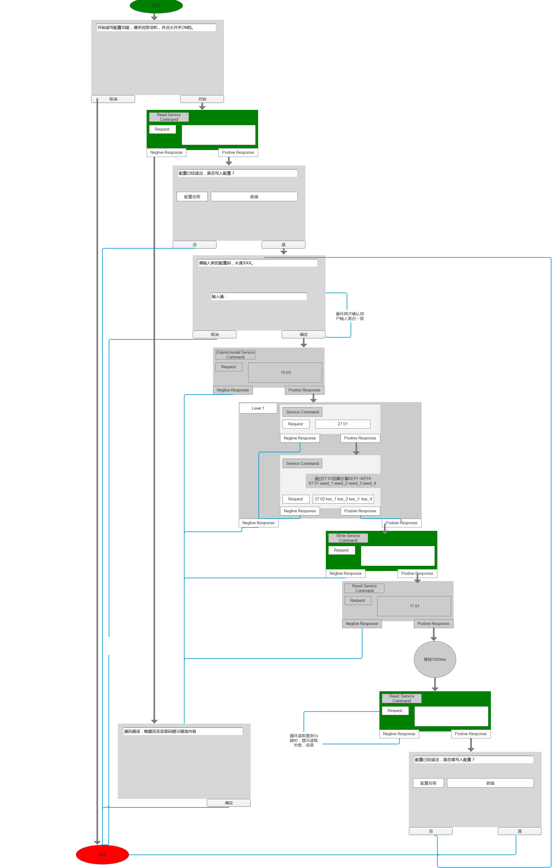
步骤 No. | 用户操作 | 数据流程(Hex) | 诊断仪解析要求 | 备注
1 | 品牌选择、车辆识别
2 | 进入相关车型诊断仪主界面，进行全车扫描
- | 选择要诊断的控制器
- | 点击二级菜单“写控制器数据”,诊断仪显示写控制器数据的相关操作列表
3 | 选择点击“写安装日期”操作
4.1 | 开启诊断仪“提示用户关闭发动机，打开点火开关。” | Req: 02 10 01 AA AA AA AA AA Ans: 06 50 01 00 32 00 C8 AA |  | 若是无回应或否定回应，则系统需提示“与ECU通讯失败”
4.2 | 进入扩展模式 | Req: 02 10 03 AA AA AA AA AA Ans: 06 50 03 00 32 00 C8 AA
4.3 | 安全认证 | Req: 02 27 01 00 00 00 00 00 Ans: 06 67 01 seed_1 seed_2 seed_3 seed_4 AA Req: 06 27 02 key_1 key_2 key_3 key_4 00 Ans: 02 67 02 AA AA AA AA AA
4.4 | 先读取一下当前的安装日期 | Req: 03 22 F1 9D 00 00 00 00 Ans: 10 07 62 F1 9D 20 00 01 Req: 30 00 00 00 00 00 00 00 Ans: 21 01 AA AA AA AA AA AA | 当前的安装日期为：20000101 | 1，发送22 F1 9D。 2，诊断仪解析返回的BCD码。
4.5 | 用户输入安装日期 | / | 请输入安装日期：20160714 Please enter ECU Installation Date | 用户输入不能超过8位，不足8位的诊断仪用20h填充；需要用户连续输入2次并且2次都相同才写入，如果两次不同，显示“不能写入，两次输入不一致”
4.6 | 根据用户输入的安装日期写入ECU | Req: 10 07 2E F1 9D 20 16 07 Req: 30 00 0A 00 00 00 00 00 Req: 21 14 AA AA AA AA AA AA Ans: 03 6E F1 12 AA AA AA AA | / | 输入的为ASCII码，需要转化为HEX值
4.7 | 复位 | Req: 02 11 01 00 00 00 00 00 Ans: 02 51 01 00 00 00 00 00 | / | /
4.8 | 系统等待1000ms以上，具体根据实际进行调试。
4.9 | 再次读取安装日期以确认(如果读取失败则重复多次读取，设置读取的超时时间) | Req: 03 22 F1 9D 00 00 00 00 Ans: 10 07 62 F1 9D 20 16 07 Req: 30 00 00 00 00 00 00 00 Ans: 21 14 AA AA AA AA AA AA | 安装日期写入成功，安装日期为:20160714 | 如果读出的与4.5中写入的不一致，则提示读出的与写入的不一致
4.10 | 退出扩展模式 | Req: 02 10 01 AA AA AA AA AA Ans: 06 50 01 00 32 00 C8 AA | / | 退出扩展模式
注：附表四 写数据列表

